상품제안서
가죽열쇠고리 | 상품코드: S19417

 |  |  |  |  |  |  | 02-713-8555 | www.synergygift.co.kr
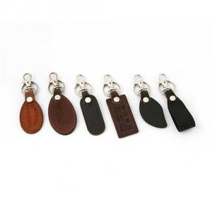

【상세/제작정보】 | 이 제품은 불박 인쇄로 최소수량 500개 미만시 별도의 판비 20000원이 발생합니다.

【인쇄/포장옵션】 | 불박 / 별도문의

【공급단가】 | 수량 | 500~ | 1,000~ | 2,000~ | 3,000~ | 5,000~
*VAT별도 | 단가 | 1,220원 | 1,170원 | 1,130원 | 1,080원 | 1,050원

【상품 URL】 | https://www.synergygift.co.kr:443/src/goods_detail.php?gdno=6300

